23.02.23
조사지 | 조사일 | 반복 | 초장(cm)
 |  |  | 1 | 2 | 3
Plot 1 | 2/23 | 1 | 12.5 | 10.5 | 13.0 | Plot1 | 관행
 |  | 2 | 11.5 | 13.5 | 9.5 | Plot2 | 관행+시비
 |  | 3 | 11.5 | 13.8 | 14.0 | Plot3 | 관행+관개+시비
 |  | 4 | 11.0 | 14.0 | 13.0 | Plot4 | 관행+관개
 |  | 5 | 13.0 | 13.5 | 12.0 | Plot5 | 세조파
 |  | 6 | 12.0 | 12.5 | 9.0 | Plot6 | 세조파+시비
 |  | 7 | 11.0 | 10.0 | 12.0 | Plot7 | 세조파+관개+시비
 |  | 8 | 10.5 | 11.0 | 13.0 | Plot8 | 세조파+관개
 |  | 9 | 9.5 | 14.5 | 12.0
 |  | 10 | 11.0 | 11.5 | 11.0
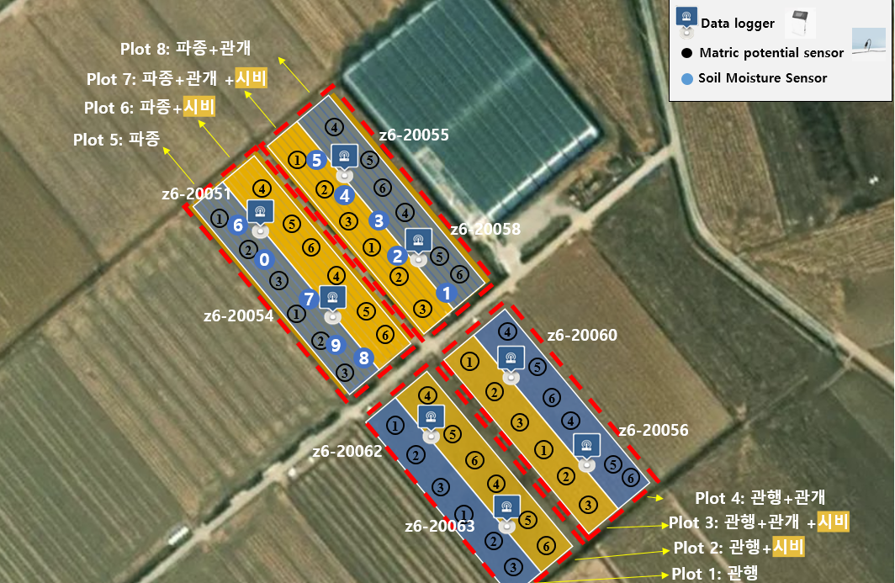
 |  | 평균 | 11.4 | 12.5 | 11.9
Plot 2 | 2/23 | 1 | 14.0 | 11.0 | 12.9
 |  | 2 | 14.0 | 14.0 | 14.9
 |  | 3 | 15.0 | 13.4 | 14.0
 |  | 4 | 14.8 | 14.1 | 15.0
 |  | 5 | 14.0 | 13.6 | 10.5
 |  | 6 | 12.0 | 10.0 | 11.5
 |  | 7 | 14.8 | 11.5 | 13.0
 |  | 8 | 13.3 | 13.7 | 13.0
 |  | 9 | 14.2 | 14.0 | 15.0
 |  | 10 | 13.7 | 13.5 | 12.0
 |  | 평균 | 13.7 | 12.9 | 13.2
Plot 3 | 2/23 | 1 | 11.3 | 11.0 | 11.0
 |  | 2 | 11.0 | 10.0 | 10.0
 |  | 3 | 9.8 | 11.0 | 9.8
 |  | 4 | 11.0 | 10.0 | 12.5
 |  | 5 | 10.0 | 9.0 | 10.0
 |  | 6 | 11.0 | 12.0 | 10.5
 |  | 7 | 9.0 | 11.0 | 10.5
 |  | 8 | 8.5 | 11.0 | 9.5
 |  | 9 | 9.0 | 10.5 | 12.0
 |  | 10 | 11.5 | 9.5 | 13.0
 |  | 평균 | 10.2 | 10.5 | 10.9
Plot 4 | 2/23 | 1 | 9.5 | 15.0 | 12.5
 |  | 2 | 9.7 | 14.0 | 7.5
 |  | 3 | 12.5 | 12.5 | 10.0
 |  | 4 | 13.0 | 9.0 | 11.0
 |  | 5 | 10.0 | 11.0 | 13.5
 |  | 6 | 12.5 | 12.0 | 10.0
 |  | 7 | 10.0 | 10.5 | 12.0
 |  | 8 | 9.0 | 10.0 | 13.5
 |  | 9 | 11.0 | 10.5 | 10.0
 |  | 10 | 8.0 | 9.5 | 9.5
추비O
추비X
이 부분에서는 측정 X
(관수 때문)
수분센서
①
②
③
①
②
③
 |  | 평균 | 10.5 | 11.4 | 11.0
Plot 5 | 2/23 | 1 | 10.5 | 10.0 | 11.0
 |  | 2 | 10.0 | 10.0 | 11.0
 |  | 3 | 11.0 | 10.5 | 8.0
 |  | 4 | 7.5 | 11.0 | 9.0
 |  | 5 | 9.0 | 8.0 | 9.5
 |  | 6 | 8.0 | 9.0 | 10.0
 |  | 7 | 10.5 | 8.0 | 11.0
 |  | 8 | 10.0 | 8.0 | 10.0
 |  | 9 | 8.0 | 12.0 | 10.0
 |  | 10 | 10.0 | 11.0 | 9.0
 |  | 평균 | 9.5 | 9.8 | 9.9
Plot 6 | 2/23 | 1 | 13.0 | 10.0 | 11.0
 |  | 2 | 12.0 | 11.0 | 10.0
 |  | 3 | 11.0 | 13.0 | 8.0
 |  | 4 | 10.0 | 9.5 | 10.5
 |  | 5 | 10.0 | 10.0 | 10.0
 |  | 6 | 8.0 | 10.0 | 10.0
 |  | 7 | 13.0 | 9.0 | 9.5
 |  | 8 | 10.5 | 12.0 | 10.0
 |  | 9 | 10.0 | 11.0 | 11.0
 |  | 10 | 9.5 | 12.0 | 12.0
 |  | 평균 | 10.7 | 10.8 | 10.2
Plot 7 | 2/23 | 1 | 10.0 | 10.5 | 10.0
 |  | 2 | 10.0 | 11.5 | 9.5
 |  | 3 | 12.0 | 10.0 | 9.5
 |  | 4 | 13.0 | 9.5 | 10.0
 |  | 5 | 9.5 | 12.0 | 10.0
 |  | 6 | 7.5 | 10.5 | 11.0
 |  | 7 | 11.0 | 10.5 | 11.5
 |  | 8 | 11.5 | 11.0 | 10.0
 |  | 9 | 10.0 | 9.5 | 10.0
 |  | 10 | 10.0 | 11.0 | 11.0
 |  | 평균 | 10.5 | 10.6 | 10.3
Plot 8 | 2/23 | 1 | 9.5 | 9.5 | 10.0
 |  | 2 | 8.0 | 10.0 | 8.0
 |  | 3 | 10.5 | 11.0 | 10.0
 |  | 4 | 11.0 | 10.0 | 11.0
 |  | 5 | 10.0 | 10.0 | 7.5
 |  | 6 | 8.0 | 9.0 | 9.0
 |  | 7 | 9.0 | 11.0 | 10.5
 |  | 8 | 11.0 | 11.0 | 10.0
 |  | 9 | 11.0 | 8.0 | 8.0
 |  | 10 | 10.0 | 9.0 | 10.5
 |  | 평균 | 9.8 | 9.9 | 9.5

